시작
빠른채우기
의 모든것
엑셀

실무 대부분의 데이터 가공작업을 대체할 수 있는 마법의 기능
시작하기

ERP에서 다운 받은 데이터, 여러 부서로 부터 취합한 데이터,
우리는 매일 수 많은 데이터를 다루면서 불필요한 부분을 제거하거나 필요한 부분만 추출하는 데이터 가공 작업을 하게 됩니다.
엑셀에는 수 많은 텍스트 함수를 제공하지만, 복잡한 함수 없이 단축키 하나로 실무에서 발생하는 90% 이상의 데이터 가공작업을 대체할 수 있는 마법의 기능, 바로 "빠른 채우기" 입니다.

1
1. 빠른채우기란 무엇인가요?
다음 페이지
이전 페이지
빠른채우기란 무엇인가요?

빠른채우기는 채우기 된 범위 왼쪽으로 입력된 기존 데이터의 패턴을 분석하여 나머지 값을 자동으로 채워주는 기능입니다.
어떻게 사용하나요?
1
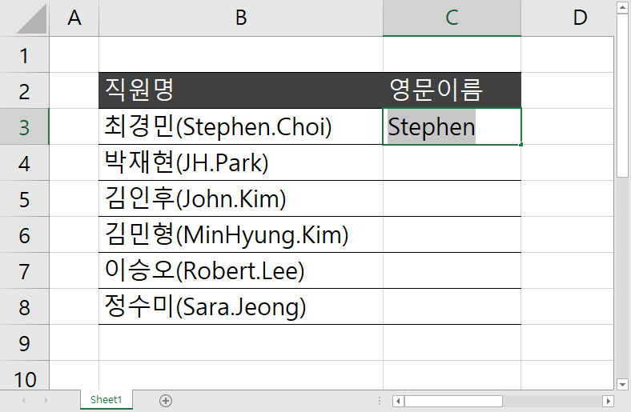
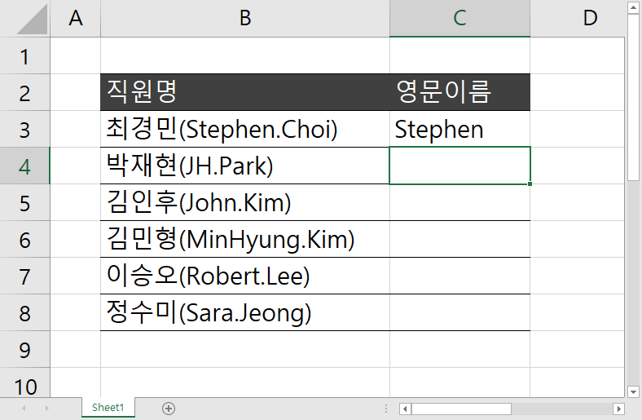
2
3
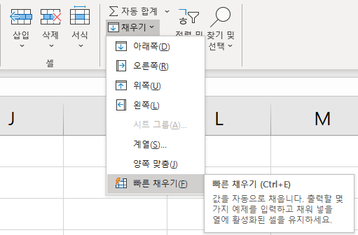
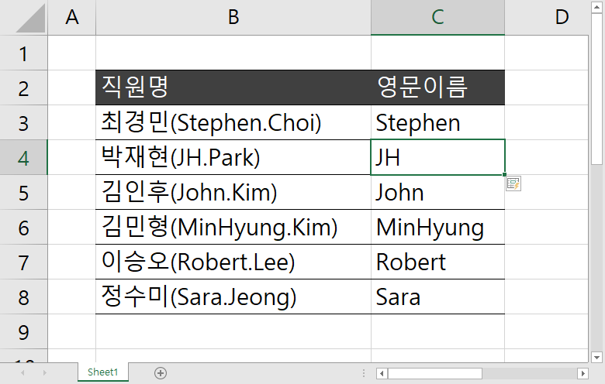
 |  | 페이지 | 직원명 | 영문이름 | 직원명 | 최경민(39) | 박재현(40) | 김인후(28) | 김민형(28) | 이승오(37) | 정수미(29)
 |  |  | 최경민(Stephen.Choi) |  | 나이
 |  |  | 박재현(JH.Park)
 |  |  | 김인후(John.Kim)
추출할 패턴을 입력합니다.
빠른채우기 할
아래 셀을 선택합니다.
Ctrl + E
를 누르면 빠른채우기 됩니다.
 |  |  | 김민형(MinHyung.Kim)
 |  |  | 이승오(Robert.Lee)
또는 홈 - 채우기 - 빠른채우기
를 선택합니다.
 |  |  | 정수미(Sara.Jeong)

빠른채우기 사용시 주의사항
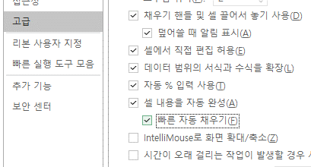
 | 4. 빠른채우기 미리보기가 안나올 경우, 설정에서 활성화 할 수 있습니다.
1. 빠른채우기는 세로방향으로만 사용할 수 있습니다.
2. 빠른채우기는 연속 된 데이터의 패턴만 분석합니다.
3. 충분한 패턴이 입력되지 않을 경우 잘못된 형태로 빠른채우기 될 수 있으므로 주의합니다.
C열이 비어있어
빠른채우기 패턴을 분석하지 않습니다.
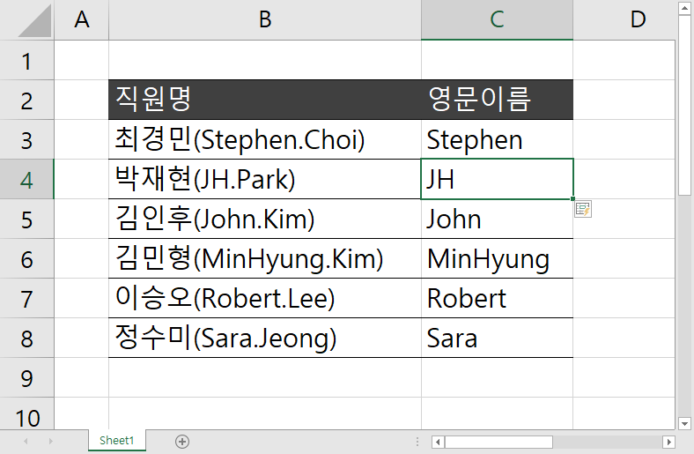
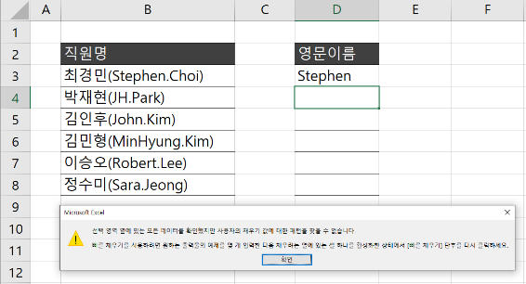

2
2. 무궁무진한 빠른채우기의 세계, 실전예제 #1
다음 페이지
이전 페이지
민감한 정보 *** 로 숨기기 (글자수 상관 없이 패턴 적용 가능!)

이름 | 전화번호 | 이메일주소 | 전화번호(보안) | 이메일주소(보안) | 이름(보안)
김세민 | 010-3598-5479 | SeminKim@gmail.com
정가연 | 010-1960-2012 | JeongDaon@gmail.com
박희수 | 010-7861-4814 | JinseonKim@naver.com
김진희 | 010-3227-3032 | JungHeeL@naver.com
이철민 | 010-9832-9349 | DanbiPark@hanmail.net
정진하 | 010-9662-3487 | JinhaJeong@naver.com
박진만 | 010-4767-8892 | ByungminKim@gmail.com
이제우 | 010-6101-2864 | LeeJaewoo@gmail.com
김준용 | 010-6678-8683 | JoonyongKim@nate.com
박정화 | 010-2835-7696 | JeonghwaPark@naver.com

3
3. 무궁무진한 빠른채우기의 세계, 실전예제 #2
다음 페이지
이전 페이지
연락처 형식을 자유롭게 변경하기 (국가번호표시하기, 이메일주소 일괄생성하기)

직원명 | 영문이름 | 직통번호 | Direct Call | Email Address
김세민 | Semin.Kim | 02-819-2438
정가연 | Daon.Jeong | 02-819-1236
박희수 | Jinseon.Kim | 02-819-8384
김진희 | JungHee.Lee | 02-819-1741
이철민 | Danbi.Park | 02-819-8987
정진하 | Jinha.Jeong | 02-819-7249
박진만 | Byungmin.Kim | 02-819-7668
이제우 | Jaewoo.Lee | 02-819-3571
김준용 | Joonyong.Kim | 02-819-9964
박정화 | Jeonghwa.Park | 02-819-8687

4
4. 무궁무진한 빠른채우기의 세계, 실전예제 #3
다음 페이지
이전 페이지
텍스트가 포함 된 숫자 손쉽게 계산하기

제품명 | 단가 | 수량 | 가격 | 단가(추출) | 수량(추출)
듀얼 냉온정수기 | 87,000원 | 4 EA
크리스탈 냉정수기 | 74,000원 | 5 EA
알칼리 냉정수기 | 84,000원 | 7 EA
이동형 미니정수기 | 54,000원 | 5 EA
웰빙 미니정수기 | 32,000원 | 8 EA
알칼리 냉온수기 | 52,000원 | 8 EA
그린 1세대 가정용 정수기 | 57,000원 | 9 EA
분유 휴대용 무선포트 | 98,000원 | 2 PCS
커피용 무선포트 | 77,000원 | 4 PCS
킹스톤 멀티 티포트 | 89,000원 | 3 PCS
헬리오스 티포트 | 87,000원 | 5 PCS
대용량 가정용 티타늄 포트 | 65,000원 | 4 PCS

5
5. 무궁무진한 빠른채우기의 세계, 실전예제 #4
다음 페이지
이전 페이지
괄호 안과 밖의 데이터를 치환하기

제품명(Product Name) | Product Name | Product Name(제품명)
그린티 씨드 크림(Green Tea Seed Cream) | Green Tea Seed Cream | Green Tea Seed Cream(그린티 씨드 크림)
그린티 씨드 세럼(Green Tea Seed Serum)
블랙티 유스 인행싱 엠플(Black Tea Youth Inhense Ample)
트루케어 비타민 C20 앰플(True-Care Vitamin C20 Ample)
제주 왕벗꽃 톤업 크림(Jeju Blossom Tone-Up Cream)
퍼펙트 9 리페어 세럼 EX(Perfect 9 Repair Serum)
아쿠아 워터드롭 선스크린(Aqua Water-Drop Sunscreen)
모이스트 워터베리어 선스크린(Moist Water Barrier Sunscreen)
한란 플루이드(Hanlan Fluid)
한란 젤크림(Hanlan Gel Cream)
한란 아이크림(Hanlan Eye Cream)
그린티 씨드 오일(Green Tea Seed Oil)

6
6. 무궁무진한 빠른채우기의 세계, 실전예제 #5
다음 페이지
이전 페이지
텍스트 나누기 / 합치기

고객명 | 거주지 | 방문지1 | 방문지2 | 방문지3 | 지역구 | 방문지역(쉼표구분)
김세민 | 서울특별시 강남구 도곡동 | 미국 | 영국
정다온 | 서울특별시 종로구 부암동 | 영국 | 프랑스 | 미국
김진선 | 서울특별시 동대문구 전농동 | 독일 | 대만
정희엘 | 서울특별시 강남구 대치동 | 대만 | 중국
박단비 | 서울특별시 종로구 훈정동 | 중국 | 일본 | 태국
정진하 | 서울특별시 마포구 연남동 | 이탈리아 | 프랑스
김병민 | 서울특별시 중구 을지로1가 | 영국 | 미국
이제우 | 서울특별시 중구 황학동 | 러시아 | 중국 | 터키
김준용 | 서울특별시 동작구 상도동 | 인도 | 중국
정재현 | 서울특별시 은평구 신사동 | 일본 | 대만
이윤후 | 서울특별시 중구 정동 | 러시아 | 중국 | 일본
김수호 | 서울특별시 강남구 자곡동 | 미국 | 프랑스 | 독일

7
7. 무궁무진한 빠른채우기의 세계, 실전예제 #6
다음 페이지
이전 페이지

주소록 형식 변경하기 (엑셀 -> 워드 입력) [*데이터모델 피벗테이블 응용]
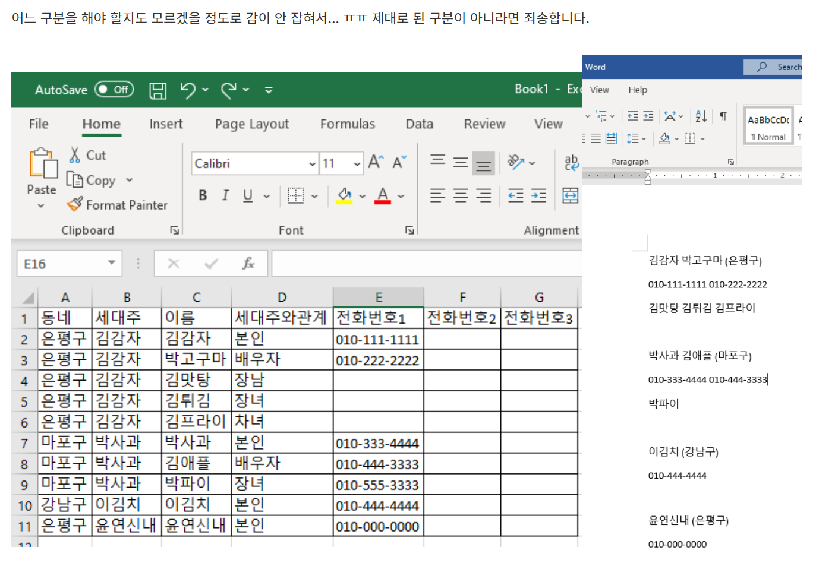
동네 | 세대주 | 이름 | 세대주와관계 | 전화번호
강남구 | 김세민 | 김세민 | 본인 | 010-2461-1909
강남구 | 김세민 | 김제민 | 배우자 | 010-4654-6815
강남구 | 김세민 | 김채유 | 장남 | 010-2129-3842
강남구 | 김세민 | 김준표 | 장녀 | 010-4416-6928
마포구 | 이서우 | 이서우 | 본인 | 010-7216-2819
마포구 | 이서우 | 이세인 | 배우자 | 010-3924-7839
마포구 | 이서우 | 이가경 | 장남 | 010-1717-8535
마포구 | 이서우 | 이동희 | 장녀 | 010-6317-4081
서초구 | 이윤후 | 이윤후 | 본인 | 010-9009-6043
서초구 | 이윤후 | 이석진 | 배우자 | 010-6519-2384
서초구 | 이윤후 | 이정빈 | 장남 | 010-8149-8275
은평구 | 정은경 | 정은경 | 본인 | 010-9605-7664
은평구 | 정은경 | 정조아 | 배우자 | 010-2387-7039
은평구 | 정은경 | 정재상 | 장남 | 010-7269-8597
은평구 | 정은경 | 정새아 | 장녀 | 010-8764-6987
구로구 | 박예설 | 박예설 | 본인 | 010-6133-4312
구로구 | 박예설 | 박윤승 | 배우자 | 010-8519-5393
구로구 | 박예설 | 박지환 | 장남 | 010-7458-7880
본인 배우자 (지역)
전화번호(본인) 전화번호(배우자)
자녀1, 자녀2, ...

수고하셨습니다
이번 강의 마지막 페이지입니다. 고생하셨습니다!^^*
이전 페이지

오빠두엑셀이 제공하는 다양한 엑셀 자료를 확인해보세요.

유튜브 무료 영상강의
E-Book 교재 다운로드

오빠두엑셀 유튜브 채널을 구독 후 알람설정하시면 매주 새로운 엑셀강의 소식을 가장 빠르게 접하실 수 있습니다.
오빠두엑셀 홈페이지에 오시면 관련 E-Book 교재를 무료료 다운로드 하실 수 있습니다.

유튜브채널
바로가기 ▶
홈페이지 바로가기 ▶

엑셀 커뮤니티에 질문하기
회원님들과 소통하며 서로간에 문제를 공유하고 같이 해결할 수 있는 엑셀커뮤니티가 준비되어있습니다.

엑셀커뮤니티 바로가기▶

